画面定義書
画面定義書 | システム名 | 太陽光発電分析 |  |  | 作成者 |  | 鷹木 |  |  |  |  | 修正者
 | サブシステム名 | 太陽光発電用分析ツール（Excel VBA） |  |  | 作成日 |  | 2024-12-09 |  |  |  |  | 修正日

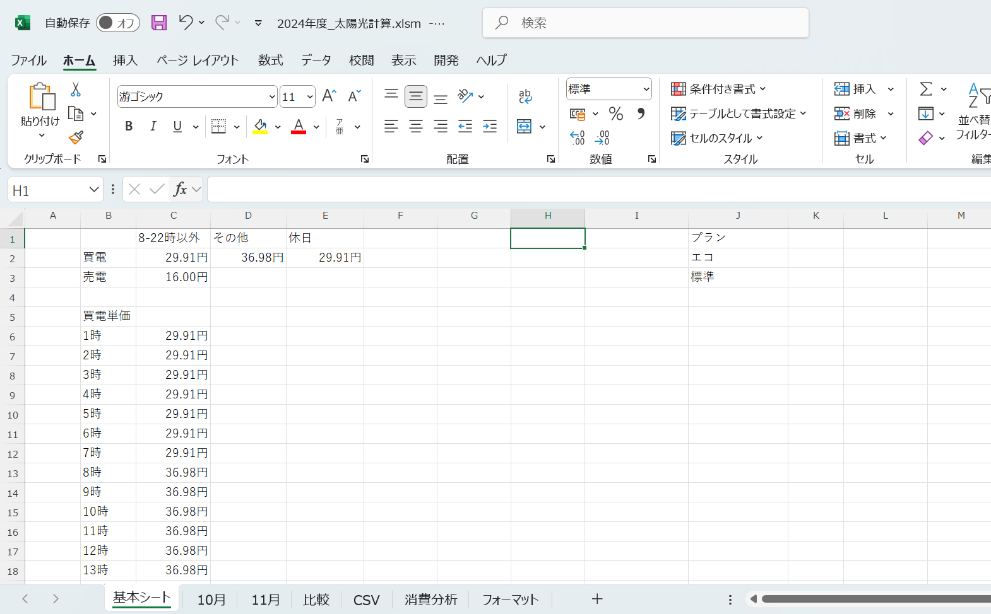
画面イメージ |  |  | 機能内容
基本シート
 |  |  | 1-1 | 買電の時間帯、売電、休日金額設定
 |  |  |  | ・時間帯の金額、休日の金額、売電金額の設定。1-3にも自動反映されるように設定
 |  |  |  | ・ExcelVBAの計算時、各シートの金額算出時に使用

1-1
1-2
 |  |  | 1-2 | プラン設定
 |  |  |  | ・太陽光発電の蓄電池の使用方法について、アプリから設定できるプランについての一覧
 |  |  |  | ・プランごとに消費金額などを調べたいときに使用、2024年12月現在未使用（プランを変えてみたが
 |  |  |  | あまり効力を確認できなかったため）
1-3
 |  |  | 1-3 | 買電単価設定
 |  |  |  | ・時間ごとの買電単価を設定する
 |  |  |  | ・1-1と金額を連動させている
 |  |  |  | ・ExcelVBAの計算時、各シートの金額算出時に使用

 |  |  | 1-4 | 「月時計算」ボタン、計算設定
 |  |  |  | ・開始日は対象月の開始日を設定する（10月度であれば10月の開始日を設定）
 |  |  |  | ・終了日は対象月＋1ヶ月後の終了日を設定する（10月度であれば11月の終了日）
 |  |  |  | ・対象月を変えている意味は電気代の請求が、月跨ぎをしている為、今後は1ヶ月でもできるように
1-4
 |  |  |  | 修正予定
1-5
1-6
 |  |  | 1-5 | 太陽光金額、返済確認
 |  |  |  | ・太陽光の発電により得た利益から、太陽光設置金額が何年で返済できるか確認する
 |  |  |  | ・太陽光金額（左）
 |  |  |  |  | →太陽光購入金額から前年まで利益を引いた金額
 |  |  |  | ・合計
 |  |  |  |  | →当年の合計太陽光利益
 |  |  |  | ・金額回収年数
 |  |  |  |  | →現在の太陽光金額（左）から今年度の合計利益を除算し、何年で利益が出るか確認する項目
 |  |  |  | ・太陽光金額（右）
 |  |  |  |  | →太陽光購入金額
 |  |  |  | ・前年まで利益
 |  |  |  |  | →前年までの利益の合計値

 |  |  | 1-6 | 当年の推移確認
 |  |  |  | ・買電（前半/後半）
 |  |  |  |  | →各集計月の買電金額の合計値
 |  |  |  | ・売電（前半/後半）
 |  |  |  |  | →各集計月の売電金額の合計値
 |  |  |  | ・消費電力（前半/後半）
 |  |  |  |  | →各集計月の消費電力から計算した金額の合計値
 |  |  |  |  | 単純な消費電力から計算しているので、太陽光発電がついていない場合の金額が計算できる
 |  |  |  | ・太陽光利益
 |  |  |  |  | → | 消費電力金額 | - | ( | 買電 | - | 売電 | )
 |  |  |  |  |  | 消費電力金額から買電-売電を減算することにより、太陽で得たメリット分を計算する

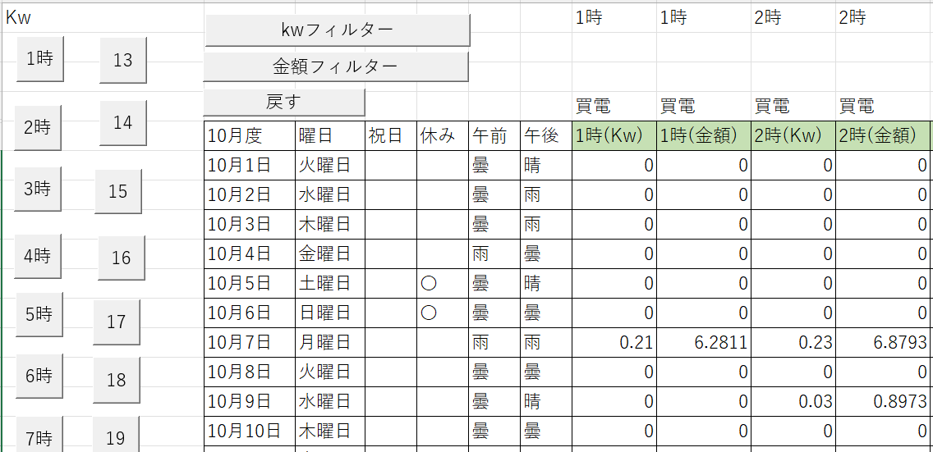
2-1
2-2
各月シート
 |  |  | 2-1 | 各時間帯のフィルター
 |  |  |  | ・各時間毎にフィルターを行うボタン

2-3
 |  |  | 2-2 | Kwフィルター、金額フィルター、戻す
 |  |  |  | ・各項目のフィルターボタンとフィルター解除のボタン

 |  |  | 2-3 | 各項目についての表示箇所
 |  |  |  | ・月度、曜日
 |  |  |  |  | →対象月、日付から算出した曜日
 |  |  |  | ・祝日、休み
 |  |  |  |  | →祝日を設定すると休みにも反映される、休みについては土曜日、日曜日で判定している
 |  |  |  |  | 金額計算時に使用している
 |  |  |  | ・午前、午後
 |  |  |  |  | →天候を記入（PowerAutomateDesktopを使用し自動化している）
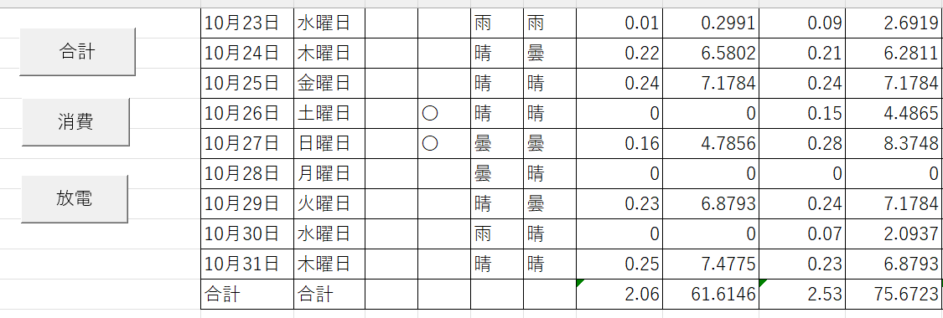
 |  |  |  | ・買電、売電など
2-4
 |  |  |  |  | →買電や売電などの使用電力量、金額を表示している、使用量についてはCSVシートからのVBAで
 |  |  |  |  | 記入
 |  |  | 2-4 | 合計、消費、放電フィルター
 |  |  |  | ・各項目についてフィルターを行う

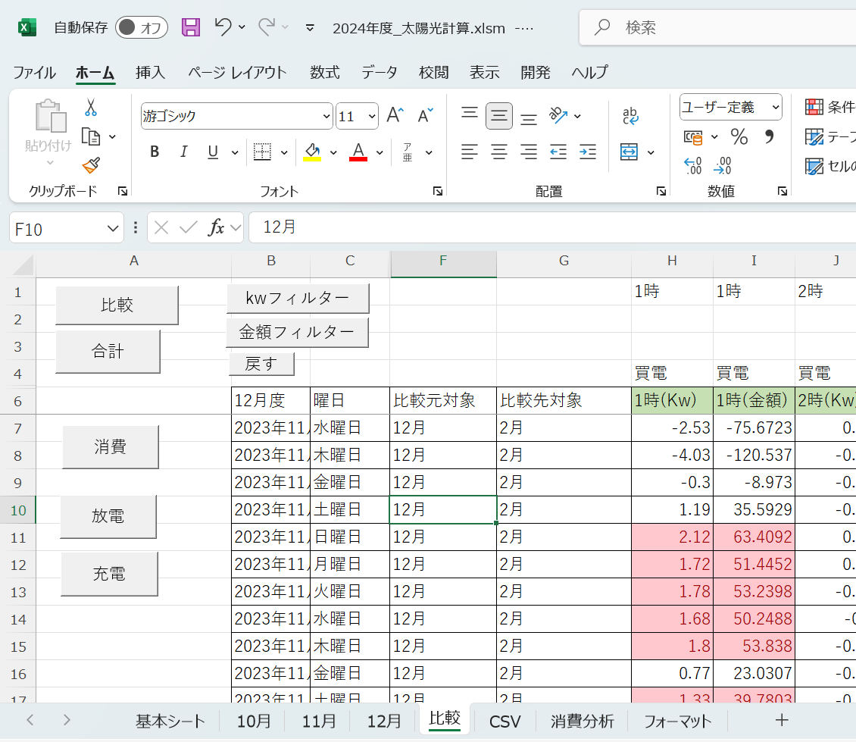
比較シート
 |  |  | 3-1 | 「比較」ボタン
 |  |  |  | ・F列とG列より、対象月のシートを比較し、結果をH列以降に記載していく

 |  |  | 3-2 | 各フィルターボタン
 |  |  |  | ボタン名称のフィルターを行う。またはフィルターを解除する。
3-1
3-2

3-2

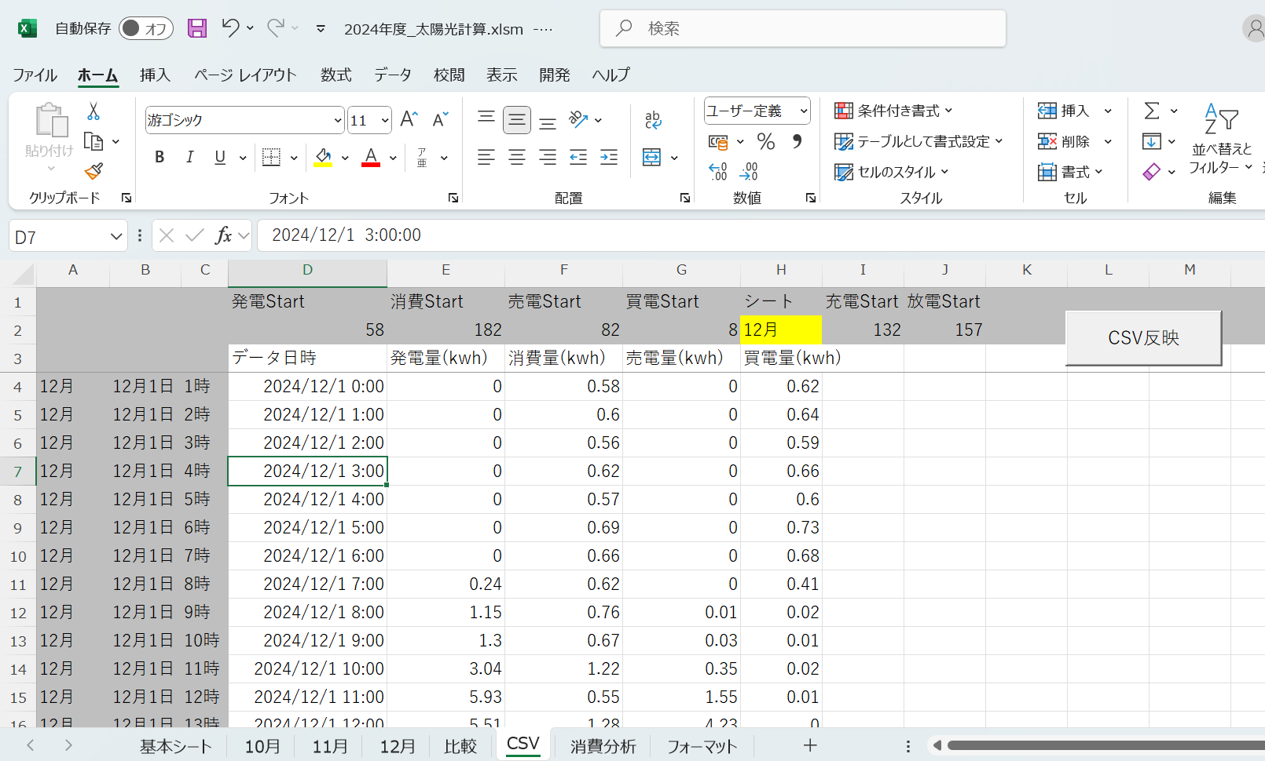
CSVシート
 |  |  | 4-1 | 対象シートの月
 |  |  |  | ・対象シートの名称を設定

 |  |  | 4-2 | 「CSV反映」ボタン
 |  |  |  | ・対象シートにCSVから貼り付けしたデータを反映させる
4-1
4-2
4-3
 |  |  | 4-3 | CSVデータ貼り付け箇所
 |  |  |  | ・CSVデータを貼り付けする箇所

IO関連
IO関連定義書 |  | システム名 |  | 太陽光発電分析 |  |  |  | 作成者 | 鷹木 | 修正者
 |  | サブシステム名 |  | 太陽光発電用分析ツール（Excel VBA） |  |  |  | 作成日 | 2024-12-09 | 修正日

I/O関連図
スマホアプリ
（ハウスメーカー様作成アプリ）
CSV
太陽光発電.xlsm

 |  |  | ファイル出力 |  |  |  | データ貼付し反映

ファイル一覧
No | 取込名称 | 反映先名称 |  |  | I/O | 備考
1 | データ日時 |  |  |  | I | 日付のチェックに使用
2 | 発電量(kwh) | 発電 |  |  | I | 各月のシート4行目
3 | 消費量(kwh) | 消費 |  |  | I | 各月のシート4行目
4 | 売電量(kwh) | 売電 |  |  | I | 各月のシート4行目
5 | 買電量(kwh) | 買電 |  |  | I | 各月のシート4行目
6
7
8
9

